Presupuesto Detallado
Categoría | Nombre | Descripción | Precio Unitario (ARS) | Total Estimado (ARS)
Computadoras | Computadoras de diseño de alta gama | Workstations profesionales para diseño 3D y renderizado. CPU Intel Core i9 / Ryzen 9, 32–64 GB RAM DDR4, GPU NVIDIA RTX 4070/4080, SSD NVMe 2 TB, fuente 80+ Gold, gabinete con refrigeración avanzada. | 1500000 | 448500000 | 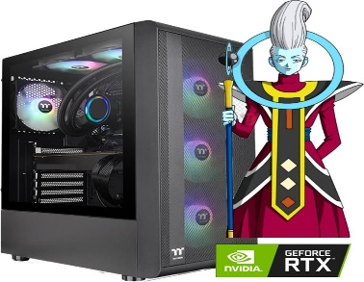
Computadoras | Computadoras de oficina gama media | PC de oficina optimizadas para tareas administrativas: CPU Intel i5/i7, 16 GB RAM, SSD 512 GB NVMe, video integrado UHD, conectividad completa, bajo consumo energético. | 700000 | 400400000
Mobiliario y Periféricos | Monitores 75 Hz | Monitores LED IPS de 24-27'', 75 Hz, 1080p Full HD, 250-300 nits, amplio ángulo de visión, ideal para trabajo de oficina y diseño básico. | 600000 | 522600000
Mobiliario y Periféricos | Escritorios amplios 1.10 m | Escritorios ergonómicos de 1.10 m con estructura metálica reforzada, melamina de alta resistencia y pasacables integrados. | 250000 | 217750000
Mobiliario y Periféricos | Sillas de oficina ergonómicas | Sillas ergonómicas con soporte lumbar ajustable, apoyabrazos 3D, asiento de espuma de alta densidad y malla respirable. | 130000 | 113230000
Comunicaciones e Impresión | Teléfonos IP | Teléfonos IP empresariales con display digital, soporte PoE, compatibilidad SIP, altavoz manos libres y funciones avanzadas. | 85000 | 74035000
Comunicaciones e Impresión | Impresoras multifunción | Impresoras multifunción corporativas con impresión láser, escaneo automático ADF, copia y conectividad Wi‑Fi/Ethernet. | 750000 | 132000000
Redes | Routers Cisco ISR 4321 | Router Cisco ISR 4321 con seguridad integrada, rendimiento de red corporativa, soporte WAN, VPN y administración avanzada. | 45000 | 945000
Redes | Switches Cisco Catalyst 3850 | Switches Cisco Catalyst 3850 con 48 puertos Gigabit, enrutamiento avanzado, apilamiento, QoS y administración empresarial. | 125000 | 5250000
Redes | Servidores Dell PowerEdge | Servidor Dell PowerEdge con doble Xeon Silver, 64–128 GB ECC RAM, RAID, doble fuente redundante, 4–8 bahías hot‑swap. | 30000000 | 30000000
Redes | Cámaras IP | Cámaras IP Full HD 1080p con visión nocturna IR, detección de movimiento, lente gran angular, PoE y grabación en NVR. | 110000 | 6930000 | 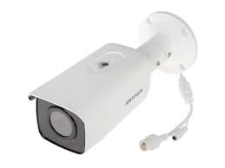
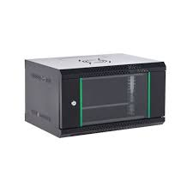
Redes | Access Points Wi‑Fi 6 | Puntos de acceso Wi‑Fi 6 con banda dual, roaming inteligente, MU‑MIMO, OFDMA y administración centralizada. | 226000 | 678000
Redes | UPS satelitales (simulados) | UPS industriales con regulación automática, baterías de larga duración y para redundancia. | 5000000 | 5000000
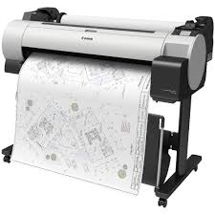
Redes | Mantenimiento HW/SW | Mantenimiento anual preventivo y correctivo de hardware y software, monitoreo y asistencia técnica. | 5000000 | 5000000
Redes | Cableado estructurado | Cableado estructurado categoría 6, certificación de puntos, canalizaciones y patch panels profesionales. | 572 | 7485764
Redes | Mini Racks 24U / 24 bocas | Mini rack metálico 24U con ventilación, organizadores, patchera 24 bocas y cerradura de seguridad. | 3095286.76 | 3095286.76
Impresión Profesional | Plotters | Plotter profesional de impresión de gran formato, 6 unidades. Resolución de alta precisión, ancho de impresión de 24–36 pulgadas, tintas pigmentadas, conectividad Wi‑Fi/Ethernet, ideal para planos y gráfica técnica. | 2500000 | 15000000
Construcción | Mano de Obra 3 pisos | Construcción del edificio ~6283.1 m² × 3 pisos | 600 | 11309558.4
 |  |  | TOTAL GENERAL | 3987107659.9

